1.1
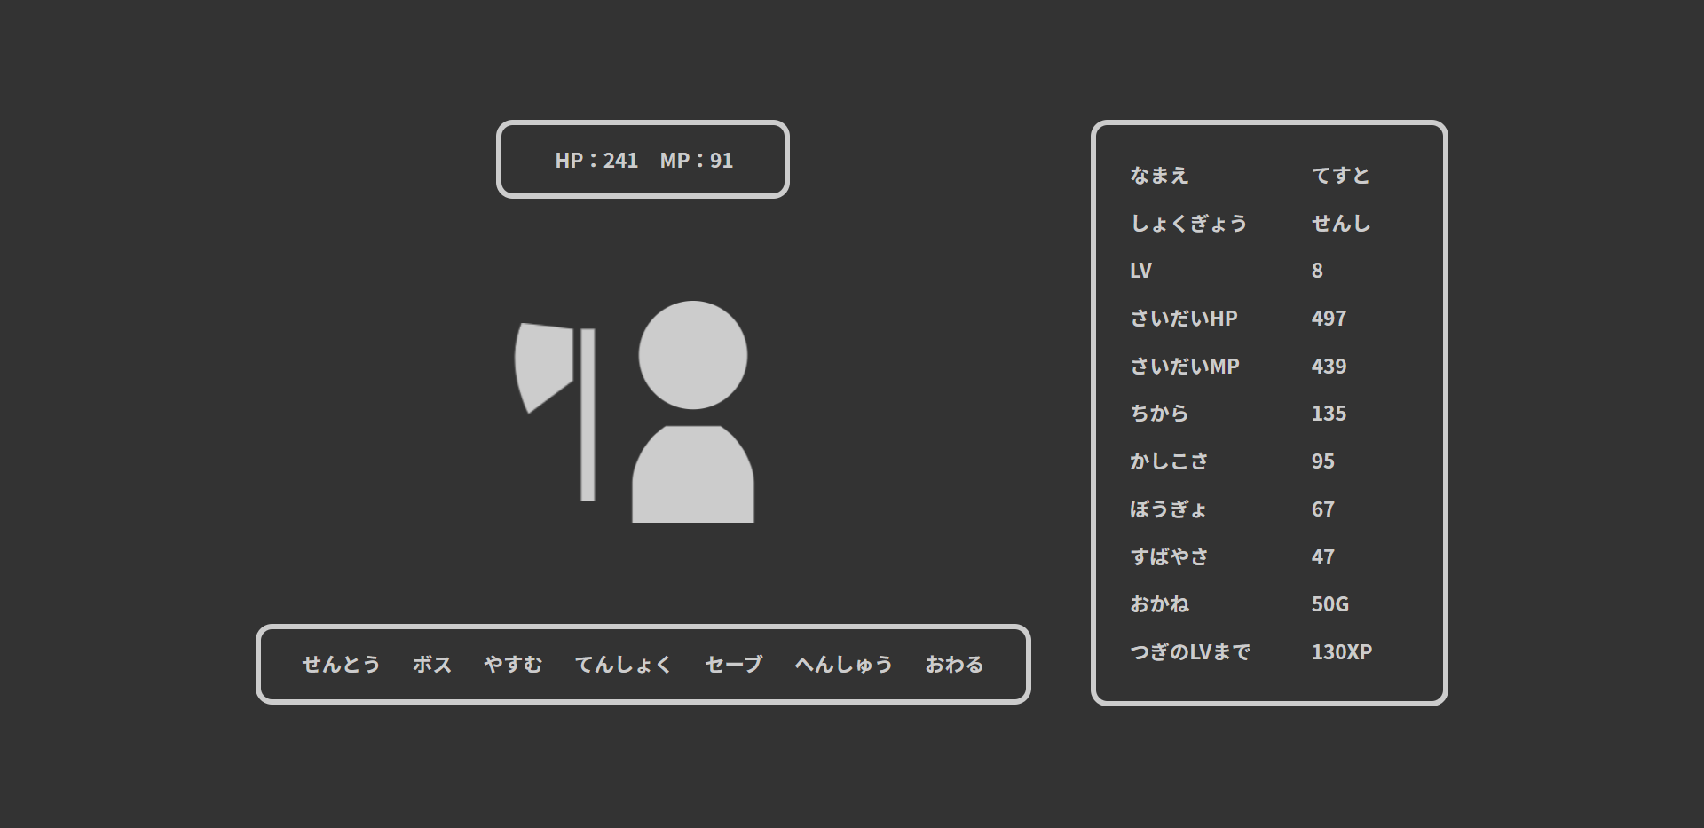

押下

おかねが50G



レスト画面へ遷移

1.2

自動的にホーム画面へと遷移

1.3


押下

おかねが49G

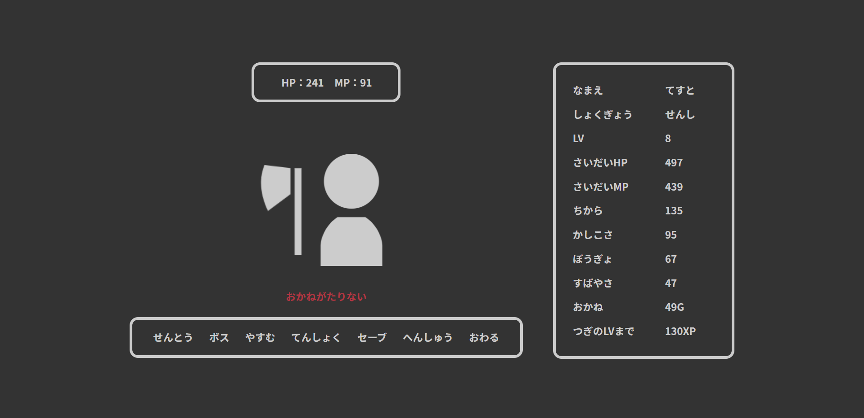
ホーム画面へ遷移

2.1
押下

おかねが49G

エラーメッセージが表示

3.1


HPが「さいだいHP」
MPが「さいだいMP」の値

おかねが-50G

